F02.CFG-Paths
 |  | VVSS, Info Romana, 2024-2025

F02. Căutarea unui produs, după nume.

F02. Covered source code |  |  | F02. Control Flow Graph (CFG) | F02. Cyclomatic Complexity (CC)
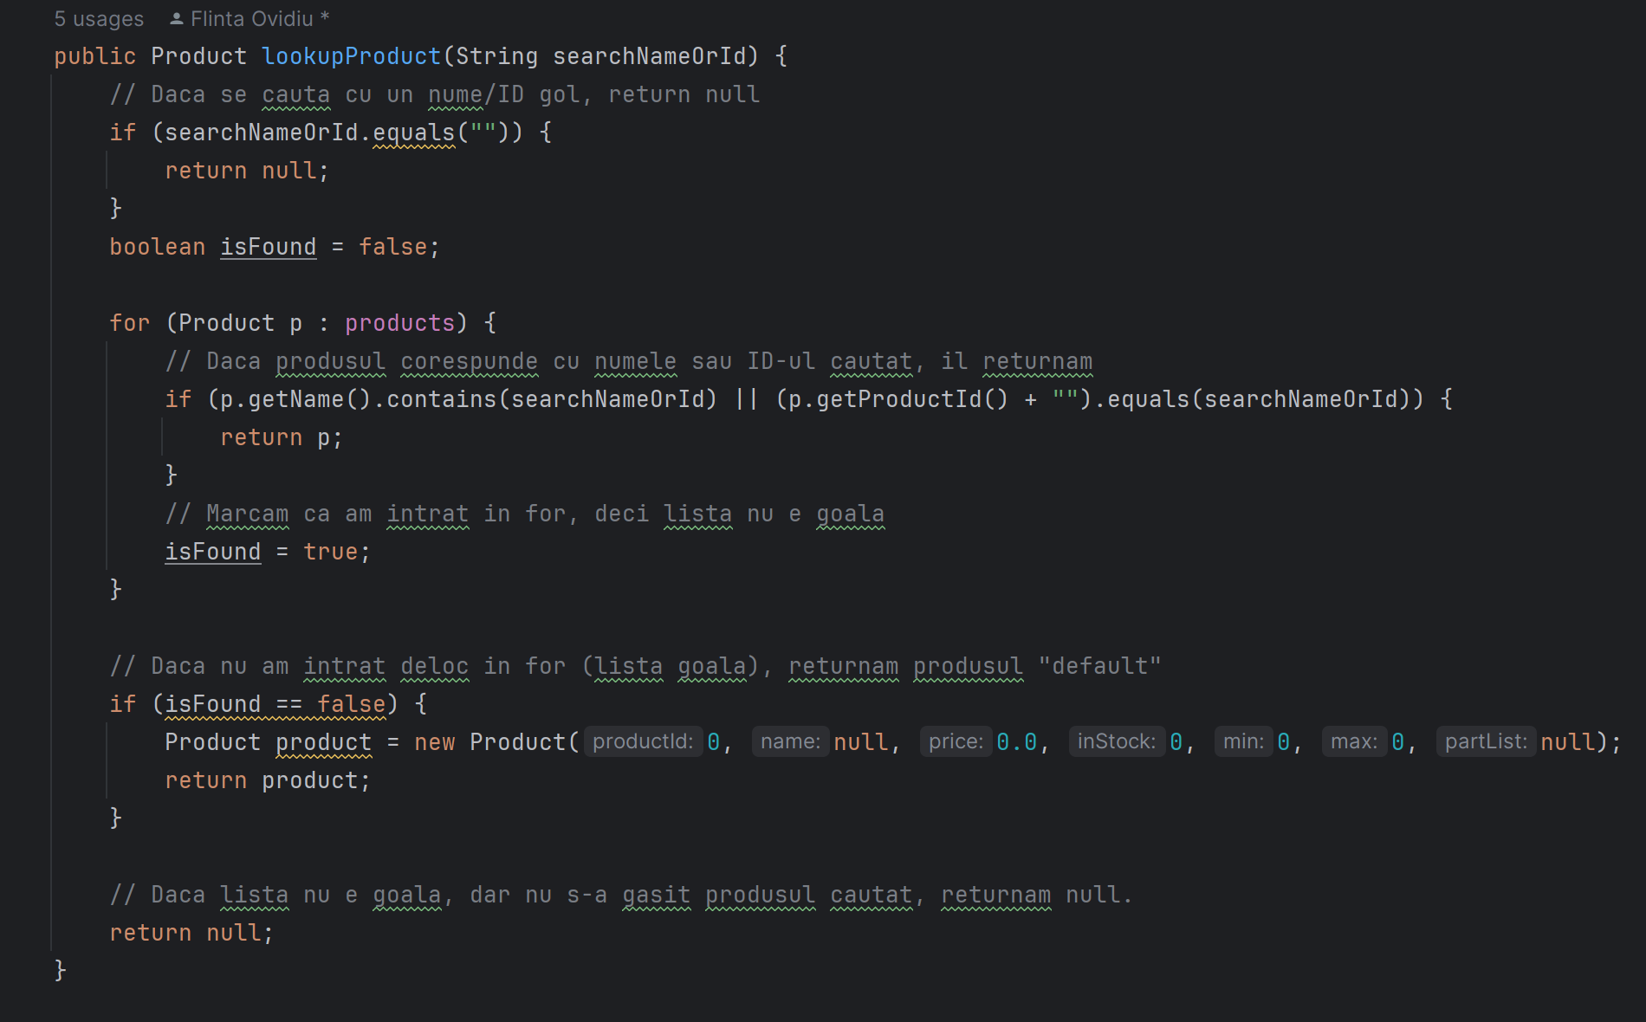
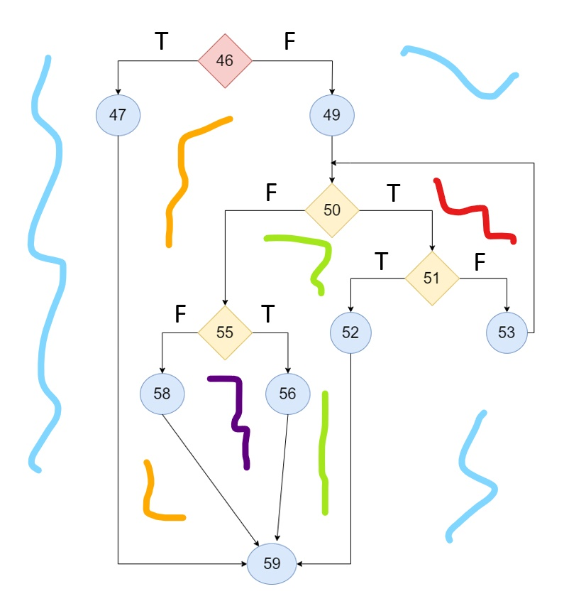
Line No. | Source code |  |  | CC1 = No. of regions = |  | 5
Req02_L01 | … |  |  | CC2 = Edges - Nodes + 2 = |  | 14 - 11 + 2 = 5
Req02_L02 | … |  | <Req02 CFG > | CC3 = No. of Conditions + 1 = |  | 4 + 1 = 5
Req02_L03 | …
... | …
.. | … |  |  | F02. Individual Paths
... | …
 |  |  |  | Path No. | Path
 |  |  |  | F02_P01 | 46(T) -> 47 -> 59
 |  |  |  | F02_P02 | 46(F) -> 49 -> 50(F) -> 55(F) -> 58 -> 59
 |  |  |  | F02_P03 | 46(F) -> 49 -> 50(F) -> 55(T) -> 56 -> 59
 |  |  |  | F02_P04 | 46(F) -> 49 -> 50(T) -> 51(T) -> 52 -> 59
 |  |  |  | F02_P05 | 46(F) -> 49 -> 50(T) -> 51(F) -> 53 -> 50(T) -> … -> 50(F) -> 55(F) -> 58 -> 59

